2020_11_data
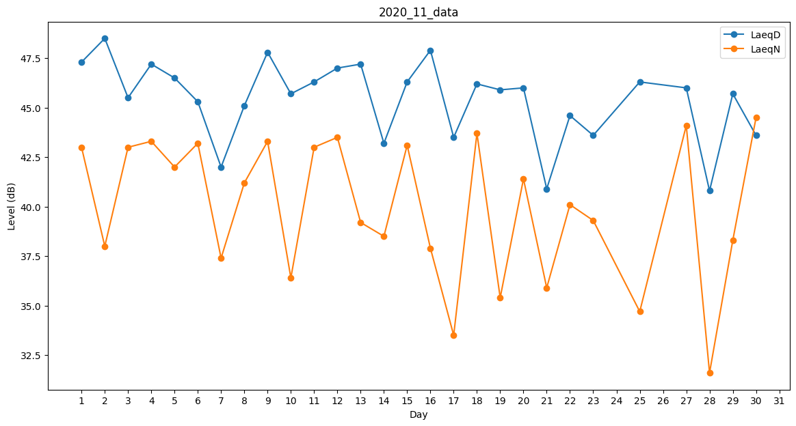
Day | LaeqD | LaeqN
1 | 47.3 | 43
2 | 48.5 | 38
3 | 45.5 | 43
4 | 47.2 | 43.3
5 | 46.5 | 42
6 | 45.3 | 43.2
7 | 42 | 37.4
8 | 45.1 | 41.2
9 | 47.8 | 43.3
10 | 45.7 | 36.4
11 | 46.3 | 43
12 | 47 | 43.5
13 | 47.2 | 39.2
14 | 43.2 | 38.5
15 | 46.3 | 43.1
16 | 47.9 | 37.9
17 | 43.5 | 33.5
18 | 46.2 | 43.7
19 | 45.9 | 35.4
20 | 46 | 41.4
21 | 40.9 | 35.9
22 | 44.6 | 40.1
23 | 43.6 | 39.3
24 | 43.5 | 0
25 | 46.3 | 34.7
26 | 46.6 | 0
27 | 46 | 44.1
28 | 40.8 | 31.6
29 | 45.7 | 38.3
30 | 43.6 | 44.5

